1. Media Luna abstracta
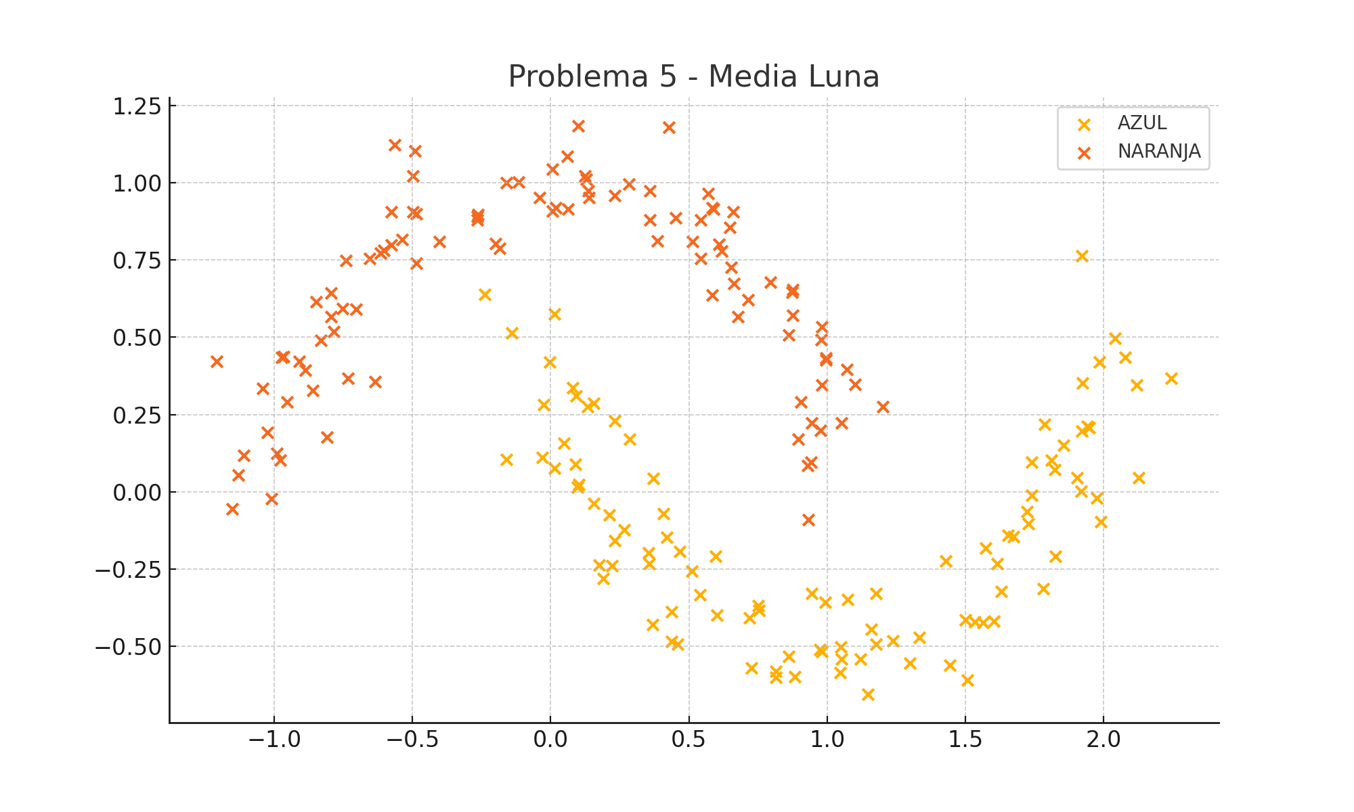
X1 | X2 | f(X1, X2) | Type
1.0527480877 | 0.22395268099 | -1 | NARANJA
1.201616074 | 0.27505585902 | -1 | NARANJA
0.061446577059 | 0.91386155357 | -1 | NARANJA
0.71468634091 | 0.62143232276 | -1 | NARANJA
-0.030668274301 | 0.11042757913 | 1 | AZUL
-0.61526825097 | 0.77333979344 | -1 | NARANJA
0.54238203304 | 0.87971136421 | -1 | NARANJA
-0.49848430091 | 1.0212991879 | -1 | NARANJA
-0.88654200481 | 0.39310127827 | -1 | NARANJA
1.9173579025 | 0.0028807087736 | 1 | AZUL
1.1762009069 | -0.32882862621 | 1 | AZUL
-1.1111886461 | 0.11742037052 | -1 | NARANJA
0.97267086054 | -0.5099260131 | 1 | AZUL
-0.49083646252 | 1.1032273855 | -1 | NARANJA
1.6731709163 | -0.14411760296 | 1 | AZUL
1.9207411518 | 0.19641030823 | 1 | AZUL
-0.73195653074 | 0.36696502342 | -1 | NARANJA
0.89499301506 | 0.17093428516 | -1 | NARANJA
0.059507799576 | 1.0847392909 | -1 | NARANJA
-1.2068577637 | 0.42173796814 | -1 | NARANJA
2.2428181892 | 0.36807726367 | 1 | AZUL
0.97750582775 | 0.49152271416 | -1 | NARANJA
0.54206967329 | 0.75486082854 | -1 | NARANJA
0.019135464658 | 0.91849077299 | -1 | NARANJA
0.088587657385 | 0.090376256699 | 1 | AZUL
-0.19934740621 | 0.8034083431 | -1 | NARANJA
0.59524830891 | -0.207510964 | 1 | AZUL
-0.9646315947 | 0.4384979473 | -1 | NARANJA
0.50990629797 | -0.25721016002 | 1 | AZUL
1.9209677433 | 0.76438748262 | 1 | AZUL
0.57005104514 | 0.96567095615 | -1 | NARANJA
-0.70405495313 | 0.59062207012 | -1 | NARANJA
0.13910649577 | 0.95255853051 | -1 | NARANJA
0.4665732839 | -0.19197519455 | 1 | AZUL
1.8109413833 | 0.1029617675 | 1 | AZUL
0.94463619426 | -0.32807144249 | 1 | AZUL
0.23078113426 | 0.95873487853 | -1 | NARANJA
0.86051504286 | -0.53242711069 | 1 | AZUL
0.43625287509 | -0.48484123829 | 1 | AZUL
-0.63479148264 | 0.35574121692 | -1 | NARANJA
-1.023224127 | 0.19138412697 | -1 | NARANJA
-0.65430054593 | 0.75438655115 | -1 | NARANJA
0.86076588339 | 0.50802038163 | -1 | NARANJA
0.35676976767 | -0.23153653107 | 1 | AZUL
0.79510184018 | 0.67770182315 | -1 | NARANJA
0.45931982097 | -0.49326141346 | 1 | AZUL
0.38563422829 | 0.81214783601 | -1 | NARANJA
1.7407255598 | 0.096824178377 | 1 | AZUL
1.4299153451 | -0.22442578655 | 1 | AZUL
0.98083466379 | 0.53455691623 | -1 | NARANJA
0.72568242813 | -0.56843424608 | 1 | AZUL
0.35940720923 | 0.97469731038 | -1 | NARANJA
0.88224574173 | -0.59821255277 | 1 | AZUL
-0.74126151271 | 0.74843252683 | -1 | NARANJA
1.5082464354 | -0.60788689466 | 1 | AZUL
0.2859147911 | 0.17130341414 | 1 | AZUL
-0.79339338495 | 0.64271476445 | -1 | NARANJA
1.2988716332 | -0.5549942521 | 1 | AZUL
0.26549868088 | -0.122182038 | 1 | AZUL
2.119015592 | 0.34571408181 | 1 | AZUL
1.9479181801 | 0.20800821035 | 1 | AZUL
-0.485966229 | 0.90019359167 | -1 | NARANJA
1.6549676894 | -0.14075546818 | 1 | AZUL
0.0054514464123 | 1.0438564985 | -1 | NARANJA
0.75393134186 | -0.38364837504 | 1 | AZUL
0.21219175234 | -0.075396405831 | 1 | AZUL
1.0727618179 | -0.34919949573 | 1 | AZUL
1.5736066837 | -0.18296243655 | 1 | AZUL
1.6021276257 | -0.41836724659 | 1 | AZUL
1.2366361474 | -0.48104495066 | 1 | AZUL
1.7387964619 | -0.011753672452 | 1 | AZUL
0.94075169032 | 0.097066604143 | -1 | NARANJA
-0.60223932807 | 0.78064450168 | -1 | NARANJA
-1.0420688148 | 0.3349174816 | -1 | NARANJA
1.7269170981 | -0.1026659169 | 1 | AZUL
1.5634854005 | -0.42203746482 | 1 | AZUL
-0.80778161965 | 0.17774871328 | -1 | NARANJA
-1.0108586009 | -0.02139810633 | -1 | NARANJA
-0.78355221239 | 0.51825841054 | -1 | NARANJA
-0.025480131127 | 0.28290853103 | 1 | AZUL
1.0521965586 | -0.54058951519 | 1 | AZUL
1.9898271226 | -0.096640511877 | 1 | AZUL
-0.18355556597 | 0.7883780335 | -1 | NARANJA
0.40876370475 | -0.070570192966 | 1 | AZUL
1.1009700518 | 0.34679978794 | -1 | NARANJA
0.28180687878 | 0.99510089953 | -1 | NARANJA
1.9837951094 | 0.41900856594 | 1 | AZUL
0.42092407343 | -0.14642817327 | 1 | AZUL
0.99508877756 | 0.43301125096 | -1 | NARANJA
-0.11725461748 | 1.0024540837 | -1 | NARANJA
0.36774481765 | -0.42984075618 | 1 | AZUL
0.65344348097 | 0.72628817392 | -1 | NARANJA
0.51341262544 | 0.80899301193 | -1 | NARANJA
0.4518053197 | 0.88659000268 | -1 | NARANJA
-0.26581547989 | 0.89070797002 | -1 | NARANJA
-0.0031540176853 | 0.41971882902 | 1 | AZUL
0.19007744805 | -0.27950429028 | 1 | AZUL
-0.16026781783 | 0.10531758223 | 1 | AZUL
1.8241206796 | -0.20842657158 | 1 | AZUL
0.97659335655 | 0.19974341506 | -1 | NARANJA
0.53994207673 | -0.33329677446 | 1 | AZUL
0.35366632905 | -0.19698158567 | 1 | AZUL
-0.56501331721 | 1.1219194443 | -1 | NARANJA
0.22100909635 | -0.23809554462 | 1 | AZUL
-0.53785277553 | 0.81736268484 | -1 | NARANJA
0.58992473687 | 0.91387809728 | -1 | NARANJA
-0.75253555311 | 0.59325130788 | -1 | NARANJA
0.17557537808 | -0.23669794183 | 1 | AZUL
0.15471765571 | 0.28653584274 | 1 | AZUL
-0.16078861846 | 1.0002689561 | -1 | NARANJA
-0.95386334722 | 0.28987675915 | -1 | NARANJA
-1.1506740994 | -0.054223277938 | -1 | NARANJA
0.12961442712 | 1.0120865868 | -1 | NARANJA
1.1207582403 | -0.54004381419 | 1 | AZUL
-0.14177488538 | 0.51400071201 | 1 | AZUL
0.58313092711 | 0.63658778694 | -1 | NARANJA
0.9927843787 | -0.35722995535 | 1 | AZUL
-0.7949919133 | 0.56586496556 | -1 | NARANJA
-0.97269142428 | 0.43428106118 | -1 | NARANJA
1.7800216483 | -0.3126886078 | 1 | AZUL
0.097423798489 | 0.0147799979 | 1 | AZUL
1.6157295919 | -0.23309741918 | 1 | AZUL
-0.04114739163 | 0.95118104609 | -1 | NARANJA
1.1470683549 | -0.65490211129 | 1 | AZUL
-0.90953373424 | 0.42204505586 | -1 | NARANJA
1.3334255846 | -0.4720245269 | 1 | AZUL
1.1774365887 | -0.49215759116 | 1 | AZUL
-0.23779611565 | 0.639195982 | 1 | AZUL
0.5843681612 | 0.91891806313 | -1 | NARANJA
1.9758571122 | -0.019473438549 | 1 | AZUL
-0.49833378264 | 0.90557088816 | -1 | NARANJA
1.7852808686 | 0.21785635961 | 1 | AZUL
1.9402286667 | 0.21180120364 | 1 | AZUL
0.61835922653 | 0.77891943803 | -1 | NARANJA
-0.97692307957 | 0.10349338708 | -1 | NARANJA
1.1584697959 | -0.44442731576 | 1 | AZUL
1.8542854159 | 0.15173793824 | 1 | AZUL
-0.40157508801 | 0.80929781688 | -1 | NARANJA
0.87504349105 | 0.57071466424 | -1 | NARANJA
1.4994130527 | -0.41489742127 | 1 | AZUL
-0.26246136932 | 0.89656529029 | -1 | NARANJA
0.92934599294 | 0.084796633136 | -1 | NARANJA
-1.1288817438 | 0.055047517437 | -1 | NARANJA
2.0406732052 | 0.49675561298 | 1 | AZUL
0.97976723965 | 0.34542352866 | -1 | NARANJA
2.1267402296 | 0.044807997736 | 1 | AZUL
0.98035645418 | -0.517949691 | 1 | AZUL
-0.84924600221 | 0.61548219209 | -1 | NARANJA
0.60907593629 | 0.80108641887 | -1 | NARANJA
0.10175974302 | 0.023647128626 | 1 | AZUL
0.13358938423 | 0.27607741603 | 1 | AZUL
0.64818784512 | 0.85469430035 | -1 | NARANJA
0.1243247252 | 1.022544659 | -1 | NARANJA
1.533710554 | -0.42054191569 | 1 | AZUL
0.23085520631 | -0.15750978643 | 1 | AZUL
0.74952182601 | -0.36805982468 | 1 | AZUL
1.8223562515 | 0.071617518084 | 1 | AZUL
1.045861499 | -0.5854497205 | 1 | AZUL
0.42665246127 | 1.1794476572 | -1 | NARANJA
1.9025542551 | 0.045989559908 | 1 | AZUL
0.67648216137 | 0.56709482746 | -1 | NARANJA
0.048914187542 | 0.157320554 | 1 | AZUL
0.07982065628 | 0.33578216879 | 1 | AZUL
-0.57736327581 | 0.79871083258 | -1 | NARANJA
0.87397248853 | 0.64490288863 | -1 | NARANJA
-0.85966735951 | 0.327363636 | -1 | NARANJA
0.93189020876 | -0.089698924588 | -1 | NARANJA
-0.26462065744 | 0.87980318097 | -1 | NARANJA
0.43722447661 | -0.38844806127 | 1 | AZUL
0.94447227059 | 0.22218938972 | -1 | NARANJA
0.81516199891 | -0.58110164225 | 1 | AZUL
0.13488957918 | 0.97360838992 | -1 | NARANJA
0.66027765835 | 0.90639195031 | -1 | NARANJA
0.099486234653 | 1.1840726569 | -1 | NARANJA
0.37127212004 | 0.043440667015 | 1 | AZUL
-0.83159458728 | 0.48968237378 | -1 | NARANJA
0.0069439837075 | 0.90778680812 | -1 | NARANJA
0.014727717841 | 0.5754598976 | 1 | AZUL
1.4444242275 | -0.56132225295 | 1 | AZUL
0.81419332644 | -0.60077805689 | 1 | AZUL
0.87600923841 | 0.6537390987 | -1 | NARANJA
0.15551977178 | -0.03806472094 | 1 | AZUL
0.60070584442 | -0.39915022457 | 1 | AZUL
0.358821866 | 0.88079161438 | -1 | NARANJA
0.66315104127 | 0.67467752963 | -1 | NARANJA
0.99577568842 | 0.4258770086 | -1 | NARANJA
0.23273138384 | 0.22980537247 | 1 | AZUL
-0.4863983951 | 0.73931668018 | -1 | NARANJA
0.09091174262 | 0.31072407249 | 1 | AZUL
0.013208837017 | 0.076565533299 | 1 | AZUL
0.90491674471 | 0.29087600024 | -1 | NARANJA
1.0717344126 | 0.39490828624 | -1 | NARANJA
0.71877036921 | -0.40718302996 | 1 | AZUL
1.6289608521 | -0.32147953235 | 1 | AZUL
1.9244200912 | 0.35191401169 | 1 | AZUL
2.0779134143 | 0.43581905404 | 1 | AZUL
1.7216981219 | -0.064353619637 | 1 | AZUL
1.0483544834 | -0.50137938583 | 1 | AZUL
-0.99009113646 | 0.12551562908 | -1 | NARANJA
-0.57673667789 | 0.90636868281 | -1 | NARANJA

8. Corazon dividido
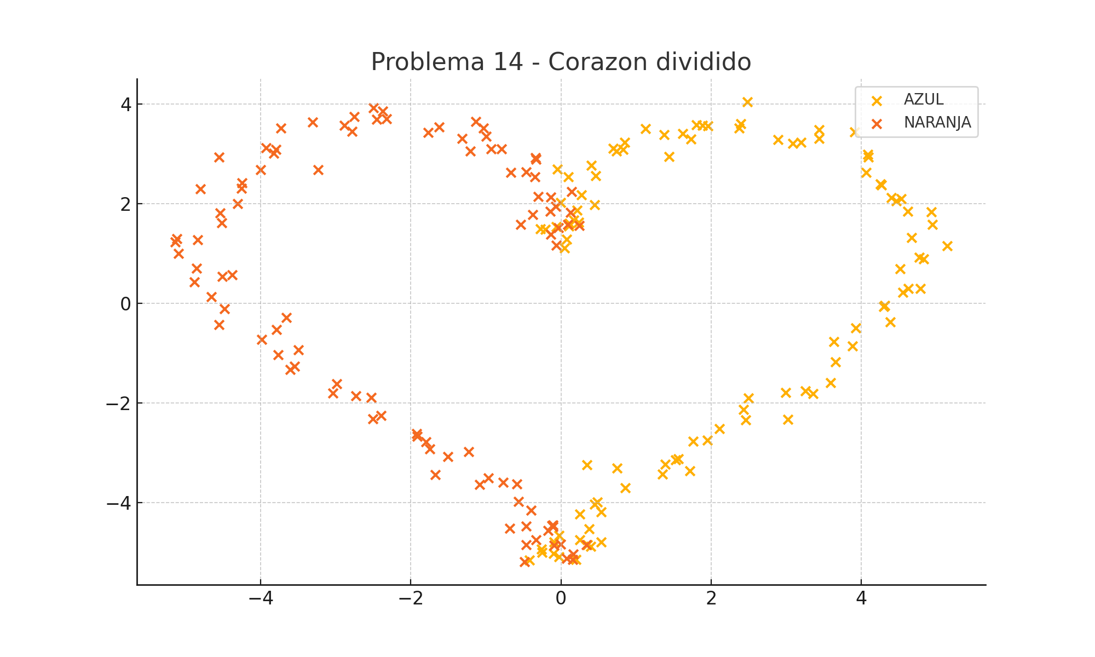
X1 | X2 | f(X1, X2) | Type
0.076601487283 | 1.2835476282 | 1 | AZUL
0.044858344495 | 1.1010864361 | 1 | AZUL
-0.062291312313 | 1.5345124035 | 1 | AZUL
-0.27221674865 | 1.4856568838 | 1 | AZUL
0.23745123723 | 1.6262857349 | 1 | AZUL
-0.20621999769 | 1.4774730962 | 1 | AZUL
0.10535200938 | 1.5448638177 | 1 | AZUL
0.11192494127 | 1.5994835999 | 1 | AZUL
0.21166930249 | 1.8681061101 | 1 | AZUL
0.16928344725 | 1.6676460036 | 1 | AZUL
0.27542577936 | 2.1697085876 | 1 | AZUL
-0.0012879254393 | 2.0184798389 | 1 | AZUL
0.44401673619 | 1.970966868 | 1 | AZUL
0.099655568827 | 2.5358582133 | 1 | AZUL
-0.051065294295 | 2.6818413379 | 1 | AZUL
0.40207947027 | 2.7682925262 | 1 | AZUL
0.45911422698 | 2.5558333822 | 1 | AZUL
0.74023272593 | 3.0542853181 | 1 | AZUL
0.82377707628 | 3.0816567225 | 1 | AZUL
0.84590941047 | 3.2292519566 | 1 | AZUL
0.69357872004 | 3.1052831085 | 1 | AZUL
1.4420944787 | 2.9449018463 | 1 | AZUL
1.1251911558 | 3.5014456879 | 1 | AZUL
1.7302009244 | 3.2917712497 | 1 | AZUL
1.3762053522 | 3.3798338568 | 1 | AZUL
1.6201385759 | 3.3998550314 | 1 | AZUL
1.8833129851 | 3.5688104075 | 1 | AZUL
1.8065545592 | 3.5763939615 | 1 | AZUL
1.9563021527 | 3.5515726739 | 1 | AZUL
2.4785271355 | 4.0385627875 | 1 | AZUL
2.397253054 | 3.6001598953 | 1 | AZUL
2.3693889395 | 3.5111245747 | 1 | AZUL
2.8877759311 | 3.2805432114 | 1 | AZUL
3.1967244216 | 3.2268377661 | 1 | AZUL
3.0897960137 | 3.2015898136 | 1 | AZUL
3.434057966 | 3.4834245512 | 1 | AZUL
3.4365688302 | 3.3007504881 | 1 | AZUL
3.9102541298 | 3.4305290838 | 1 | AZUL
4.0838604793 | 2.9869357543 | 1 | AZUL
4.0644579575 | 2.6237151864 | 1 | AZUL
4.0921575611 | 2.9331286453 | 1 | AZUL
4.2575704227 | 2.390125128 | 1 | AZUL
4.2676716194 | 2.3654642625 | 1 | AZUL
4.4671775363 | 2.0517685255 | 1 | AZUL
4.5279997659 | 2.0972479039 | 1 | AZUL
4.3994360392 | 2.1134673031 | 1 | AZUL
4.6156662477 | 1.8362147795 | 1 | AZUL
4.9326851728 | 1.8253934161 | 1 | AZUL
4.9483398674 | 1.5775742572 | 1 | AZUL
4.6662350468 | 1.3130962813 | 1 | AZUL
5.140482074 | 1.1513149197 | 1 | AZUL
4.5151030508 | 0.6921299876 | 1 | AZUL
4.8326503384 | 0.88553390775 | 1 | AZUL
4.7709923704 | 0.92219103232 | 1 | AZUL
4.7900534301 | 0.29386456933 | 1 | AZUL
4.6263051913 | 0.29479489848 | 1 | AZUL
4.5539831975 | 0.21880004853 | 1 | AZUL
4.2967085296 | -0.068797787298 | 1 | AZUL
4.315551473 | -0.043860159332 | 1 | AZUL
4.3862036796 | -0.37812941154 | 1 | AZUL
3.9293443065 | -0.50202739247 | 1 | AZUL
3.8815498866 | -0.86303706552 | 1 | AZUL
3.631977748 | -0.76864659966 | 1 | AZUL
3.6528012203 | -1.1756543649 | 1 | AZUL
3.5882977321 | -1.5925773372 | 1 | AZUL
3.3547357109 | -1.8213011782 | 1 | AZUL
2.9901444348 | -1.7991138775 | 1 | AZUL
3.2537403327 | -1.7663520585 | 1 | AZUL
3.0235957755 | -2.3378548447 | 1 | AZUL
2.4939000771 | -1.904127532 | 1 | AZUL
2.4339870041 | -2.1357431507 | 1 | AZUL
2.4606162891 | -2.3451466627 | 1 | AZUL
1.9495531758 | -2.7516345152 | 1 | AZUL
2.1120219664 | -2.520228498 | 1 | AZUL
1.7593915829 | -2.7756825641 | 1 | AZUL
1.3870587834 | -3.2368689971 | 1 | AZUL
1.7128136548 | -3.3699711031 | 1 | AZUL
1.5641353416 | -3.1256384863 | 1 | AZUL
1.5245001346 | -3.1482981532 | 1 | AZUL
0.74293476452 | -3.3154189711 | 1 | AZUL
0.34343933149 | -3.2480294392 | 1 | AZUL
1.3495850456 | -3.4314241333 | 1 | AZUL
0.85424991234 | -3.7067797838 | 1 | AZUL
0.4827198009 | -3.9951390617 | 1 | AZUL
0.44538974253 | -4.0324337467 | 1 | AZUL
0.53446324406 | -4.1891981269 | 1 | AZUL
0.24689576926 | -4.2301210304 | 1 | AZUL
0.25173061892 | -4.7485306668 | 1 | AZUL
0.34942288527 | -4.8538204732 | 1 | AZUL
0.37085211492 | -4.5315184716 | 1 | AZUL
0.39289595333 | -4.8801835273 | 1 | AZUL
-0.41684655649 | -5.1563682659 | 1 | AZUL
0.53739135162 | -4.7978986364 | 1 | AZUL
-0.092449690953 | -4.7948010807 | 1 | AZUL
-0.25132097794 | -5.0035506723 | 1 | AZUL
0.19667464629 | -5.1496626685 | 1 | AZUL
-0.023389972462 | -5.0954548036 | 1 | AZUL
-0.099918038975 | -5.0280278901 | 1 | AZUL
-0.25825953694 | -4.9408978601 | 1 | AZUL
-0.029252181042 | -4.6644328553 | 1 | AZUL
0.33949238527 | -4.8444835718 | -1 | NARANJA
-0.488462821 | -5.1903612062 | -1 | NARANJA
-0.093536972727 | -4.8594867866 | -1 | NARANJA
0.074756956121 | -5.1251589145 | -1 | NARANJA
0.16079937418 | -5.0339368108 | -1 | NARANJA
-0.46662671829 | -4.8520005618 | -1 | NARANJA
0.15609846111 | -5.1438806817 | -1 | NARANJA
-0.10998191906 | -4.4904640143 | -1 | NARANJA
-0.0074292463919 | -4.839541455 | -1 | NARANJA
-0.10408579924 | -4.4492509757 | -1 | NARANJA
-0.17323732103 | -4.5597794233 | -1 | NARANJA
-0.33216021159 | -4.7480940455 | -1 | NARANJA
-0.11948597413 | -4.4648574417 | -1 | NARANJA
-0.68405215267 | -4.5184247194 | -1 | NARANJA
-0.56901010005 | -3.9778305069 | -1 | NARANJA
-0.46158934754 | -4.4778656371 | -1 | NARANJA
-0.59106335229 | -3.628367301 | -1 | NARANJA
-0.39928591759 | -4.1545515595 | -1 | NARANJA
-1.0810549053 | -3.6383708604 | -1 | NARANJA
-0.77326071345 | -3.5989238092 | -1 | NARANJA
-0.96632994838 | -3.5048626855 | -1 | NARANJA
-1.672743115 | -3.4409162484 | -1 | NARANJA
-1.2298210785 | -2.9775160334 | -1 | NARANJA
-1.5082116546 | -3.0806737477 | -1 | NARANJA
-1.7464610681 | -2.9279015315 | -1 | NARANJA
-1.926049285 | -2.6146952261 | -1 | NARANJA
-1.7963581611 | -2.781985492 | -1 | NARANJA
-1.915560898 | -2.6779512833 | -1 | NARANJA
-2.5306893504 | -1.8899529106 | -1 | NARANJA
-2.3938375125 | -2.2563687235 | -1 | NARANJA
-2.5048347549 | -2.3175263185 | -1 | NARANJA
-2.733804316 | -1.8586763126 | -1 | NARANJA
-3.0348989085 | -1.8046193857 | -1 | NARANJA
-2.9905537655 | -1.6217990979 | -1 | NARANJA
-3.5515196832 | -1.2679709066 | -1 | NARANJA
-3.6066456184 | -1.3336037457 | -1 | NARANJA
-3.7646825934 | -1.0352520109 | -1 | NARANJA
-3.4985385077 | -0.94098356548 | -1 | NARANJA
-3.9851315006 | -0.72688019848 | -1 | NARANJA
-3.6613538635 | -0.28555850916 | -1 | NARANJA
-3.7908945499 | -0.53025584549 | -1 | NARANJA
-4.557627088 | -0.43019230828 | -1 | NARANJA
-4.6571733138 | 0.12565848742 | -1 | NARANJA
-4.4829872842 | -0.11087776664 | -1 | NARANJA
-4.5113937344 | 0.53211311069 | -1 | NARANJA
-4.3776743681 | 0.56203434715 | -1 | NARANJA
-4.8865009793 | 0.42663477256 | -1 | NARANJA
-4.8571723513 | 0.69801914646 | -1 | NARANJA
-5.1198624344 | 1.2929911384 | -1 | NARANJA
-5.0939130987 | 0.99618396312 | -1 | NARANJA
-5.1353951728 | 1.2301436133 | -1 | NARANJA
-4.8386903387 | 1.2669548063 | -1 | NARANJA
-4.5163773823 | 1.6097984818 | -1 | NARANJA
-4.5431743792 | 1.8106657476 | -1 | NARANJA
-4.8032698393 | 2.2877455154 | -1 | NARANJA
-4.3092642788 | 1.995801172 | -1 | NARANJA
-4.5517755559 | 2.9266729976 | -1 | NARANJA
-4.2596306918 | 2.3065759241 | -1 | NARANJA
-4.0016237402 | 2.6816044256 | -1 | NARANJA
-4.2476968094 | 2.4168127295 | -1 | NARANJA
-3.8229161564 | 3.004797267 | -1 | NARANJA
-3.7999736939 | 3.082426159 | -1 | NARANJA
-3.9249903055 | 3.1189342208 | -1 | NARANJA
-3.2350209294 | 2.677075175 | -1 | NARANJA
-3.7299269661 | 3.5161344135 | -1 | NARANJA
-3.30829304 | 3.6289400944 | -1 | NARANJA
-2.8867418085 | 3.562519634 | -1 | NARANJA
-2.7821926319 | 3.4425503946 | -1 | NARANJA
-2.7523770903 | 3.7395542399 | -1 | NARANJA
-2.4976266633 | 3.9207410927 | -1 | NARANJA
-2.323041664 | 3.7034403966 | -1 | NARANJA
-2.374726083 | 3.8469490273 | -1 | NARANJA
-2.4563151141 | 3.684035356 | -1 | NARANJA
-1.6230053773 | 3.5340066372 | -1 | NARANJA
-1.1364758322 | 3.6459665811 | -1 | NARANJA
-1.767109884 | 3.4240175009 | -1 | NARANJA
-1.3142321649 | 3.3058058639 | -1 | NARANJA
-1.0329463328 | 3.5099899292 | -1 | NARANJA
-1.2057570926 | 3.0448689086 | -1 | NARANJA
-0.99391394508 | 3.3467994752 | -1 | NARANJA
-0.79201980699 | 3.0932301089 | -1 | NARANJA
-0.93263567731 | 3.0926255302 | -1 | NARANJA
-0.33150200135 | 2.8821401908 | -1 | NARANJA
-0.34182450318 | 2.9133271773 | -1 | NARANJA
-0.67196337863 | 2.6174262449 | -1 | NARANJA
-0.46756280492 | 2.6339684553 | -1 | NARANJA
-0.3457311943 | 2.5321626296 | -1 | NARANJA
-0.13266930155 | 2.1281790884 | -1 | NARANJA
-0.30522924306 | 2.1325379474 | -1 | NARANJA
0.14198105909 | 2.2351651937 | -1 | NARANJA
-0.14319248288 | 1.8462673039 | -1 | NARANJA
-0.071322990233 | 1.9443416157 | -1 | NARANJA
-0.5366672788 | 1.5827983742 | -1 | NARANJA
0.12988034847 | 1.8143607634 | -1 | NARANJA
-0.030838827559 | 1.5122380519 | -1 | NARANJA
0.24467197728 | 1.5551244667 | -1 | NARANJA
-0.37727209372 | 1.7711394223 | -1 | NARANJA
-0.13663290879 | 1.3823540439 | -1 | NARANJA
-0.064422925177 | 1.1601138734 | -1 | NARANJA
0.090093304311 | 1.5823890649 | -1 | NARANJA

